상품제안서
드리온 스마트폰 갤럭시워치 무선충전기 동시충전[인쇄무료] | 상품코드: F30372

 |  |  |  |  |  |  | 02-412-0044 | www.easy1.co.kr
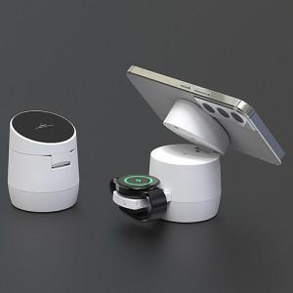

【상세/제작정보】

【인쇄/포장옵션】 | 레이저, 풀칼라, 개별인쇄 / 포장불가능

【공급단가】 | 수량 | 100~ | 300~ | 500~ | 1,000~ | 3,000~
*VAT별도 | 단가 | 11,000원 | 10,820원 | 10,560원 | 10,290원 | 10,120원

【상품 URL】 | http://www.easy1.co.kr/src/goods_detail.php?gdno=30372

